Covid-19
Covid-19 Infektionsprognose

Anzahl der infizierten Personen pro Kontaktgrad

Ro | 2.5 | die Anzahl anderer Menschen (im Durchschnitt), die eine infizierte Person in einer bestimmten Zeitspanne infiziert
in (Tage) | 5.0 | durchschnittliche Zeit, die benötigt wird, um R0-Personen zu infizieren; hängt von Kontaktfrequenz ab

 | Anzahl der infizierten Personen in (Anzahl) Tagen
Kontaktgrad | 0 | 5 | 10 | 15 | 20 | 25 | 30
100% | 1 | 4 | 10 | 25 | 64 | 162 | 406
75% | 1 | 3 | 6 | 13 | 25 | 49 | 92
50% | 1 | 2 | 4 | 6 | 8 | 11 | 15
25% | 1 | 2 | 2 | 2 | 2 | 3 | 3

Ein Kontaktgrad von 25% bedeutet, dass Infizierte den Kontakt zu anderen Personen auf nur ein Viertel des normalen Niveaus beschränken.

C26/D26 | 1 | =($C$21*$B26)^(D$25/$C$22)+C26
C27 | =C26

WZ
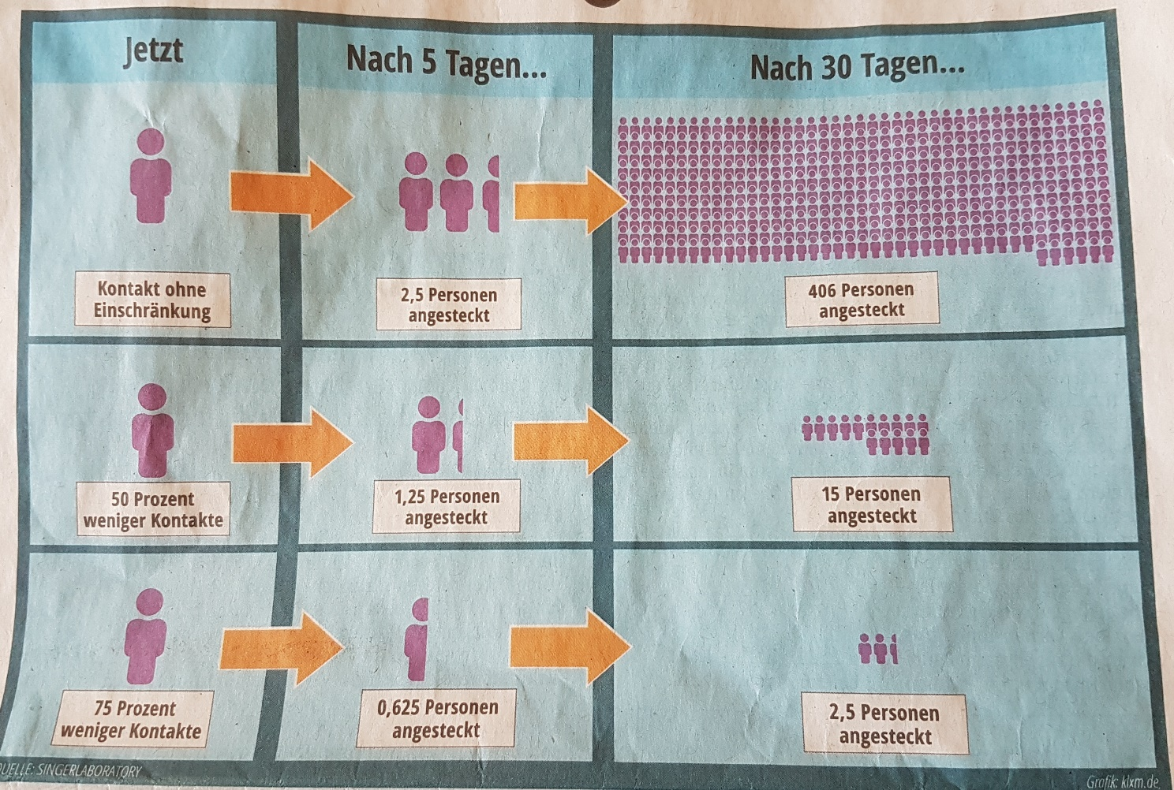

© Westdeutsche Zeitung 21.3.2020
Quelle: Singerlaboratory

